システム構成図(Web販売)
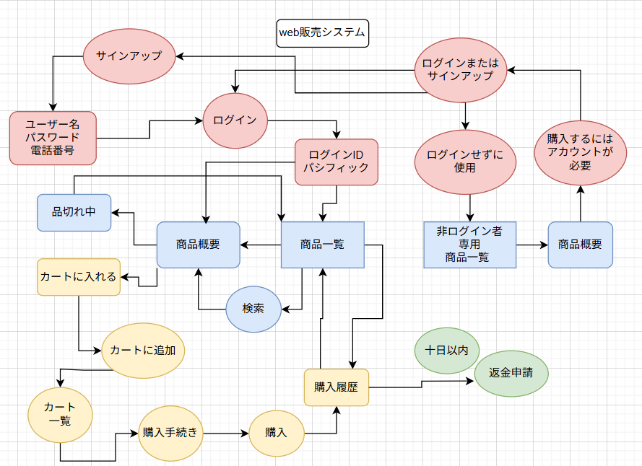
要求分析／システム構成図 | システム名 | 作成者 | 作成日 | ページ
 | Web販売システム

システム構成図 (注文管理)
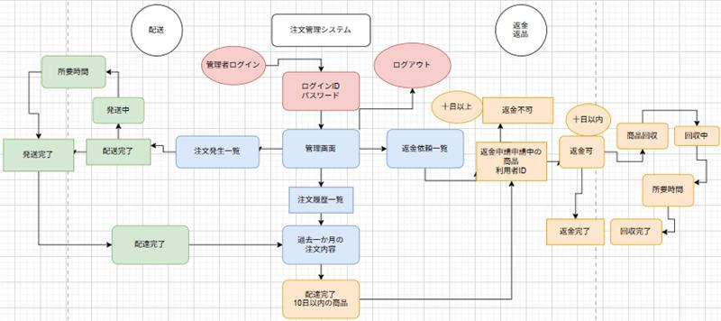
要求分析／システム構成図 | システム名 | 作成者 | 作成日 | ページ
 | 注文管理システム

ユースケースモデル (Web販売システム)
要求分析／ユースケースモデル |  | システム名 | 作成者 | 作成日 | ページ

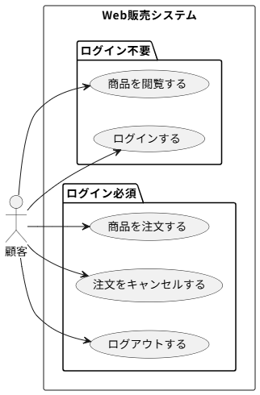
アクター | 役割
顧客 | 商品を閲覧する
顧客 | ログインする
顧客 | ログアウトする
顧客 | 商品を注文する
顧客 | 注文をキャンセルする

ユースケースモデル（注文管理システム）
要求分析／ユースケースモデル |  | システム名 | 作成者 | 作成日 | ページ
 |  | 注文管理システム
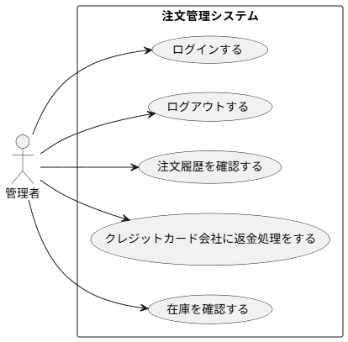
アクター | 役割
管理者 | ログインする
管理者 | ログアウトする
管理者 | 注文履歴を確認する
管理者 | クレジットカード会社に返金処理をする
管理者 | 在庫を確認する

クラス図（No.○✕）
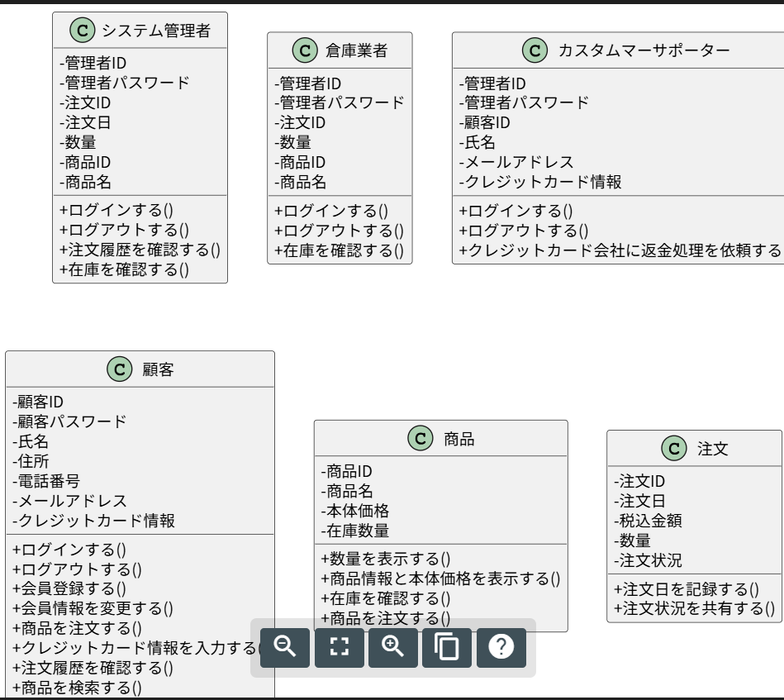
要求分析／クラス図 | システム名 | 作成者 | 作成日 | ページ
 |  | 藤田俊也 | 2025-09-29

